RELATÓRIO
Versão PSU x Entorno
 | Total
19.27 | 1
19.28 | 70
19.27 | 3
19.28 | 119
19.20 | 2
19.25 | 4
19.26 | 10
19.27 | 66
19.28 | 111
12.0 | 5
19.23 | 2
19.25 | 6
19.27 | 24
19.28 | 25
19.28 | 3

Servidores x Entorno
 | Total
Desenvolvimento | 71
Homologação | 122
Produção | 198
Transacional | 57
White | 3
Servidores x Versão PSU
 | Total
19.20 | 2
19.23 | 2
19.25 | 10
19.26 | 10
19.27 | 94
19.28 | 328
12.0 | 5

Quantidade Banco x Tecnologia
 | Total
MariaDB | 14
MongoDB | 341
MySQL | 34
Oracle | 448
PostgreSQL | 4
SQL Server | 59
Situação x Entorno
 | Desenvolvimento | Homologação | Produção | Transacional | White
Ativo | 133 | 288 | 310 | 131 | 14
Em Construção | 1 | 1
Em Elaboração |  | 4
Sendo descontinuado | 4 | 4 | 5 |  | 5

AGOSTO-25
Código de fechamento | Será necessário replanejar? | Nova Data inicial | Nova Data final | Nova GMUD
...
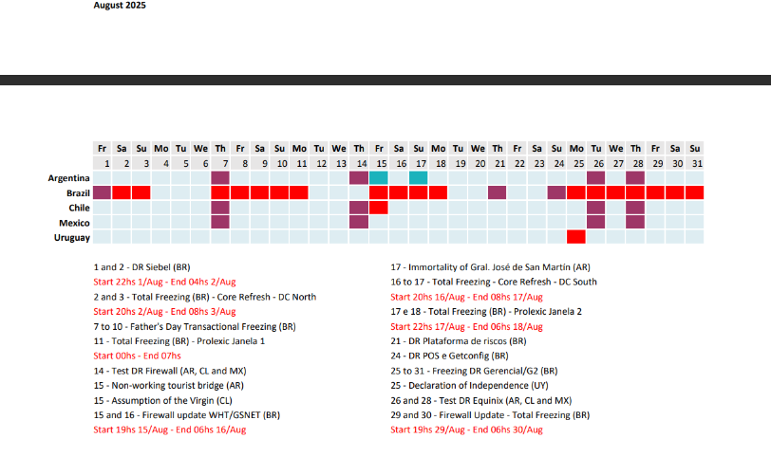
...
Crítica por conta do dias dos pais, tem que fazer nela só quando passar a data. | Sim
GMUD executado com sucesso. | Não
Servidores tiveram um incidente na ultima execução. Alcides irá falar com o Gustavo Marks sobre esses servidores. Sobre a inteli | Sim
...
GMUD não foi aprovada, Nicolas do comitê se confundiu a data e não colocou nas GMUDs do dia
...
Não sairam os patches de AIX 19.28
...
Não sairam os patches de AIX 19.28
Não sairam os patches de AIX 19.28
...

Versão PSU x Entorno
 | Total
19.27 | 1
19.28 | 70
19.27 | 3
19.28 | 119
19.20 | 2
19.25 | 4
19.26 | 10
19.27 | 66
19.28 | 111
12.0 | 5
19.23 | 2
19.25 | 6
19.27 | 24
19.28 | 25
19.28 | 3
...
171
...

